要項
第70回記念 中部日本卓球選手権大会
宿 泊 の ご 案 内

開催日程 ： 平成30年 7月14日(土)～16日(月) / 開催会場 ： スカイホール豊田
～ トラベルリンクス は、第70回記念中部日本卓球選手権大会 を応援しています!! ～

厳選宿舎一覧 |  | 受付は先着順、各宿舎とも数に限りがありますので、お早めにお申込み下さい！
弊社では、第７０回記念中部日本卓球選手権大会 にご出場される皆様へ、豊田市内の厳選宿舎をご案内させていただきます。
本日程は、連休中につき市内混雑しております。ご出場が決定の際は、お早めにお申込み下さいますようお願い申し上げます。
一覧以外も特別プランにてご紹介可能です(見積無料)、お気軽にご相談下さい。 |  |  |  |  |  |  |  | 大会特別料金（税・サ込）
施 設 名 |  |  | 最寄駅 | 部屋 | バストイレ | ランドリー | 駐車料金 | シングル(個室) |  | ツイン(2名)以上 |  | 会場まで
 |  |  |  | タイプ |  |  | （普通車） | 素泊 | 朝食付 | 素泊 | 朝食付 | （車）
 | ①名鉄トヨタホテル |  | 豊田市 | 洋室 | ○ | 付近 | 無料 | 8,800 | 9,500 | 8,800 | 9,500 | 歩１５分

オススメ!!
 | 特記事項 ： 最寄駅徒歩１分、シングル・ツイン、レストラン・宴会場・自販機 完備、朝食和洋バイキング、コンビニ徒歩３分
 | ②ホテルルートイン豊田陣中 |  | 豊田市 | 洋室 | ○ | ○ | 無料 | 設定なし | 7,000 | 設定なし | 6,500 | ５分

オススメ!!
 | 特記事項 ： 最寄駅車５分(無料送迎あり)、シングル・ツイン、レストラン・大浴場・自販機 完備、夕食注文OK・朝食和洋バイキング、コンビニ徒歩５分
 | ③ホテルルートイン朝日ヶ丘 |  | 豊田市 | 洋室 | ○ | ○ | 無料 | 設定なし | 7,000 | 設定なし | 6,500 | ８分

 | 特記事項 ： 最寄駅車８分(無料送迎あり)、シングル・ツイン、レストラン・大浴場・自販機 完備、夕食注文OK・朝食和洋バイキング、コンビニ徒歩３分
 | ④ABホテル豊田元町 |  | 豊田市 | 洋室 | ○ | ○ | 無料 | 設定なし | 8,500 | 設定なし | 設定なし | １０分

 | 特記事項 ： 最寄駅車１０分、全室シングル、レストラン・大浴場 ・自販機 完備、朝食和洋バイキング、コンビニ徒歩５分、(土)(日)：9,500円
 | ⑤豊田プレステージホテル |  | 豊田市 | 洋室 | ○ | ○ | 無料 | 7,200 | 8,080 | 設定なし | 設定なし | 歩１２分

オススメ!!
 | 特記事項 ： 最寄駅徒歩５分、全室シングル、レストラン・会議室・自販機 完備、朝食和洋バイキング、コンビニ徒歩１分
 | ⑥ホテルアルファーワン豊田 |  | 豊田市 | 洋室 | ○ | ○ | 無料 | 7,300 | 8,080 | 8,000 | 8,780 | 歩１１分

 | 特記事項 ： 豊田市駅徒歩８分、シングル主体・ツイン、レストラン・自販機 完備、朝食和洋バイキング、コンビニ徒歩５分
 | ⑦シティホテルアンティーズ |  | 豊田市 | 洋室 | ○ | ○ | 無料 | 6,300 | 7,100 | 6,050 | 6,850 | 歩１２分

オススメ!!
 | 特記事項 ： 最寄駅徒歩４分、シングル・ツイン、レストラン・会議室・自販機 完備、夕食注文OK・朝食定食スタイル、コンビニ徒歩１分
 | ⑧センターホテルトヨタ |  | 豊田市 | 洋室 | ○ | ○ | 無料 | 設定なし | 7,020 | 設定なし | 設定なし | 歩１２分

 | 特記事項 ： 最寄駅徒歩４分、全室シングル、自販機 完備、朝食和洋バイキング、コンビニ徒歩１分
 | ⑨ビジネスホテルころも |  | 豊田市 | 洋室和室 | 一部 | ○ | 無料 | 6,000 | 6,750 | 5,500 | 6,250 | 歩１６分

オススメ!!
 | 特記事項 ： 最寄駅徒歩４分、シングル・ツイン・和室(4,800円)、食堂・浴場・自販機 完備、夕食注文OK・朝食定食スタイル、コンビニ徒歩１分
 | ⑩三交イン豊田～四季乃湯～ |  | 上挙母 | 洋室 | ○ | ○ | 無料 | 設定なし | 6,600 | 設定なし | 設定なし | ５分

 | 特記事項 ： 最寄駅車５分、全室シングル、光明石温泉大浴場・自販機 完備、朝食軽食バイキング、コンビニ徒歩２分
 | ⑪ホテルフォレスタ |  | 愛環鉄道 | 洋室和室 | ○ | ○ | 無料 | 7,700 | 8,760 | 6,500 | 7,560 | １５分
 |  |  | 三河豊田
 | 特記事項 ： 最寄駅車１０分、ツイン・トリプル・和洋室・シングル、レストラン・大浴場・自販機 完備、夕食注文OK・朝食定食スタイル、送迎付‼
 | ⑫ABホテル三河豊田 |  | 愛環鉄道 | 洋室 | ○ | ○ | 500 | 設定なし | 8,000 | 設定なし | 設定なし | ８分
 |  |  | 三河豊田
 | 特記事項 ： 最寄駅徒歩１分、全室シングル、大浴場・自販機 完備、朝食和洋バイキング、コンビニ徒歩１分、(土)：8,900円・(日)：8,400円
オススメ!!
 | ⑬プラザホテル豊田 |  | 愛環鉄道 | 洋室 | ○ | ○ | 無料 | 6,500 | 6,900 | 6,000 | 6,400 | ８分
 |  |  | 三河豊田
 | 特記事項 ： 最寄駅徒歩８分、シングル主体・ツイン、レストラン・大浴場(サウナ)、自販機 完備、夕食注文OK・朝食定食スタイル、コンビニ徒歩５分
 | ⑭ロイヤルホテルうお八 |  | 土橋 | 洋室 | ○ | ○ | 無料 | 設定なし | 7,300 | 設定なし | 6,800 | １５分

 | 特記事項 ： 最寄駅車１０分、シングル・ツイン、宴会場・大浴場 完備、夕食注文OK・朝食和洋バイキング、コンビニ徒歩７分
 | ⑮ビジネスホテルこさなぎ |  | 土橋 | 洋室 | ○ | ○ | 無料 | 6,800 | 7,400 | 6,800 | 7,400 | １０分

 | 特記事項 ： 最寄駅徒歩５分、シングル・ツイン、レストラン・大浴場・自販機 完備、朝食和洋バイキング、コンビニ徒歩５分
※上記料金は、お一人様あたりの大会料金です。ホテルの事情により料金が変更になる場合があります。その際はご了承下さい。
※上記一覧の中には、夕食注文可能なホテルがございます（特記事項参照）。ご希望の際は、別紙申込書にご記入の上、お申込み下さい。
※②ホテルルートイン豊田陣中、③ホテルルートイン朝日ヶ丘は、ホテル⇔名鉄豊田市駅にてシャトルバスの運行がございます（ＨＰ参照）。
※各宿舎～会場までの所要時間（要項右欄）は、①,⑤～⑨は徒歩の場合、他②,③,④,⑩～⑮はお車(タクシー)の場合の目安になります。

地図
昼 食 弁 当 |  | 1個 800円（お茶付・税込） ※お弁当のみのご注文も承ります。
 |  | ※会場へ１１：００頃にお届けします。ご希望の際は申込書にご記入下さい。

取 消 料 金 |  | 取消しやご変更は必ず当社まで電話かFAXにてご連絡下さい。

①宿泊のお申込日（予約日）から２日前までの宿泊人数の50％（過半数）を超える取消しは、宿泊料金の20％
②宿泊前日の取消しは、宿泊料金の50％ ③宿泊当日の取消しは、宿泊料金の80％
④宿泊当日の連絡無しの不泊は、宿泊料金の100％ ※適用外の宿舎が一部ございます。

ご 精 算 方 法 |  | 宿泊代・弁当代は、原則的に現地にてご精算下さい（現金精算）。
 |  | ※一部の宿舎は都合により事前精算となりますので、ご了承下さい（事前通知致します）。

お 申 込 み 先 |  | 下記まで FAX 又は E-mail 、郵送にてお申込み下さい。

下記の電話やE-mailでのお問い合わせ、空き状況などの確認、申し込み等も可能です。
お申込み後、宿泊先のパンフレット、地図、予約確認書等を郵送致します。

（株式会社リンクス） 担当 ： 高橋洋一
〒４５０－０００３ 名古屋市中村区名駅南１－２０－１６ グレイス名駅南４F E-mail : takahashi.yoichi@travellinks-j.com
電話 (052)569-5981 / FAX (052)569-5982
～ この宿泊要項は、大会主管の 愛知県卓球協会 様より委託を受け、了承のもと 作成しております ～

大会会場位置関係マップ

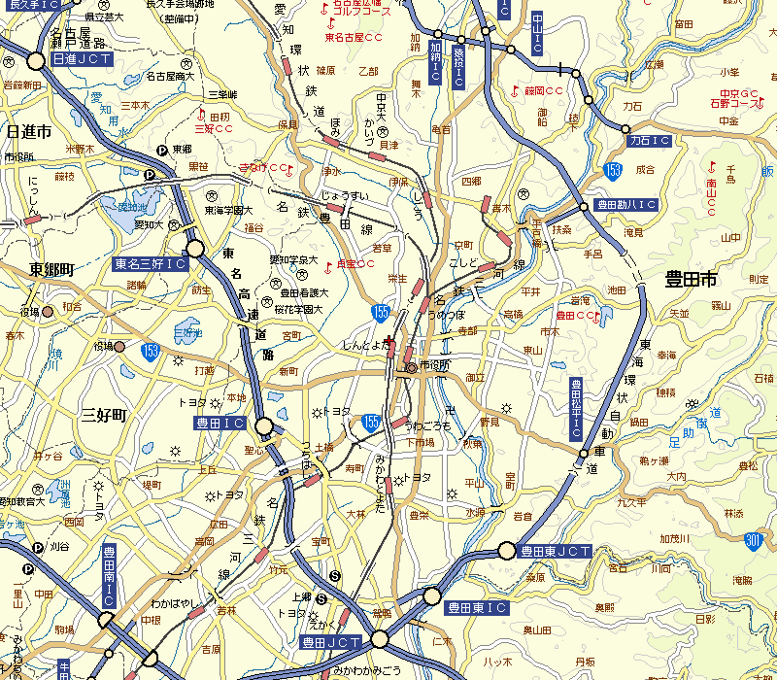
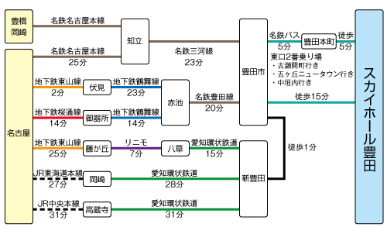
小倉
津山
名古屋
盛岡
⑧
⑥
盛岡
⑦
⑭
⑤
神戸
⑨⑧
★
⑫
⑬
④
⑦
⑩⑨
⑩
③
⑦
⑤
栃木県体育館
⑪
JR直江津駅
①
⑥
④
⑤
JR吉塚駅
②
仙台駅
JR直江津駅
★
★
③
①
千代県庁口駅
⑤
深谷駅
②
③⑥
①②
①②
仙台駅
桃太郎アリーナ
JR直江津駅
⑦
福岡市民体育館
⑤
⑪
①
⑤
静岡
②
籠原駅
③⑥
⑦
祇園駅
★
⑤
⑨
③⑥
②
⑤
■
くまがやドーム
袋井駅
中州川端駅
⑦
リージョンプラザ
上越
⑭
①
⑬
⑩
⑦
⑫
ＪＲ岡山駅
⑦
⑪
⑩
★
磐田市総合体育館
⑩
⑨
■
掛川駅
①
仙台駅
新見
近鉄「宮町」駅
★
⑧
⑪
⑥
②
★
リージョンプラザ
上越
スカイホール豊田
★
⑨⑫⑪⑩
②
エコパ
三宮
天神駅
⑪
★
⑥
⑧
①
■
①⑬
⑩⑫⑪⑤④
①
⑧
宇都宮駅
⑫
⑥
⑥
⑥
⑤①③②
★
⑦
JR「五十鈴丘」駅
上越市総合体育館
リージョンプラザ
上越
③
④
⑥③
掛川駅
JR「二見浦」駅
元町
東武宇都宮駅
④
③
JR「姫路」駅
④
④
②
③①
⑦
④
JR博多駅
⑥⑦
⑧⑨
神戸
グリーンアリーナ神戸
③
★
②①④⑤
⑤
熊谷駅
⑨
長町
長町
上越市総合体育館
⑦
④
⑮
⑧
⑥
★
神戸
福井
⑮
エコパ
⑤
磐田駅
⑭⑩
ＪＲ敦賀駅
⑯
⑧⑦
①
愛野駅
⑧
⑧
上越市総合体育館
★
②
③
★
近鉄「宇治山田」駅
①②
⑥
②
JR・近鉄「伊勢市」駅
⑭
エコパアリーナ
富山
山電「手柄山」駅
⑥
⑮
長町駅
★
③
三重県営総合競技場体育館
⑤③④
⑨
③⑧⑦⑤①②

知立
岡崎

 | ★スカイホール豊田 愛知県豊田市八幡町2-20 ℡（0565）31-0451
 | ■電車・・・名鉄三河線・豊田線「豊田市」駅 又は 愛環鉄道「新豊田」駅より車5分 / 徒歩15分
 | ■お車・・・東名「豊田IC」より10分 又は 伊勢湾岸道「豊田東IC」より15分

申込書
JR蘇原
駅
JR蘇原
駅
JR蘇原
駅
JR蘇原
駅
JR蘇原
駅
JR蘇原
駅
JR蘇原
駅
JR蘇原
駅
JR蘇原
駅
JR蘇原
駅
JR蘇原
駅
JR蘇原
駅
JR蘇原
駅
JR蘇原
駅
JR蘇原
駅
JR蘇原
駅
JR蘇原
駅
JR蘇原
駅
JR蘇原
駅
JR蘇原
駅
JR蘇原
駅
JR蘇原
駅
JR蘇原
駅
JR蘇原
駅
JR蘇原
駅
JR蘇原
駅
JR蘇原
駅
JR蘇原
駅
以下必要事項をご記入の上、このまま FAX（０５２）５６９－５９８２ までお送り下さい

 |  |  |  |  |  |  |  |  |  | お申込日 ２０１８ 年 月 日

第70回記念 中部日本卓球選手権大会 宿泊・弁当 申込書

所属チーム
連絡責任者 氏名 |  |  |  |  |  | 自宅℡ |  |  |  |  |  |  | 携帯℡
住所 | 〒 － ※記入漏れ注意
E-mail アドレス
第二担当者氏名 |  |  |  |  |  | 自宅℡ |  |  |  |  |  |  | 携帯℡

※以下、該当する欄に人数をご記入下さい。未定の場合は予定の人数で結構です（後日調整可）。
 |  |  |  | 開 催 日
宿 泊 人 数 | １３日(金） |  |  | ７月１４日(土） |  |  |  |  | ７月１５日(日） |  |  |  |  | ７月１６日(月） |  |  |  |  | 17日
 | 夕食 | 宿 泊 |  | 朝食 | 弁当 | 夕食 | 宿 泊 |  | 朝食 | 弁当 | 夕食 | 宿 泊 |  | 朝食 | 弁当 | 夕食 | 宿 泊 |  | 朝食
 |  | 男 | 女 |  |  |  | 男 | 女 |  |  |  | 男 | 女 |  |  |  | 男 | 女
監督、引率者
選 手
マネージャー
その他（ ）
合 計 人 数

ご希望宿舎 | 第一希望 |  |  |  |  |  | 第二希望 |  |  |  |  |  | 第三希望
※必ず第三希望までご記入をお願い致します。万が一いずれのご希望宿舎もＮＧの場合は、代案宿舎をご提案させていただきます。

入込み交通 | ・電車 ・普通車（ 台） ・ワンボックス（ 台） ・マイクロバス ・その他（ ）

到着時刻（初日） | 時頃 |  |  |  | ご精算方法 |  |  |  | ・ 当日宿舎精算 ・ その他（ ）

宿泊者名簿 | ※宿泊者が未定 又は 多人数の場合、後日のご提出で結構です
1、 2、 3、 4、 5、 6、
7、 8、 9、 10、 11、 12、
13、 14、 15、 16、 17、 18、
19、 20、 21、 22、 23、 24、

備考欄（お部屋タイプ等ご要望がございましたらご記入下さい）

